At1
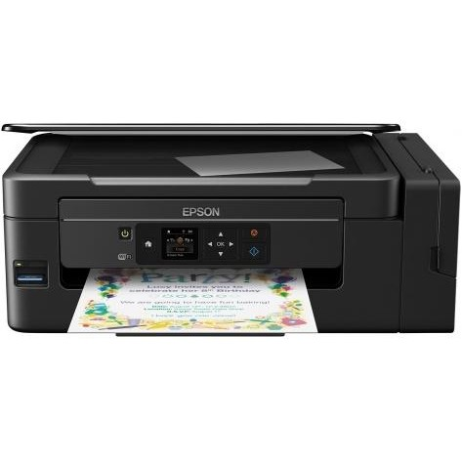
ANNEX 2 - BUDGET FOR APPLICATION #CIK-____-___________ * |  |  |  |  |  |  |  | * - внутрішній номер надає фахівець програми DOBRE
ДОДАТОК 2 - БЮДЖЕТ ДО ЗАЯВКИ №CIK- ____-____________ *
# | Name of works and costs according to the estimates and the list of equipment determined by DOBRE / Найменування робіт і витрат згідно кошторису та визначеного Програмою DOBRE переліку обладнання | Unit / Одиниця виміру | Quantity / Кількість | Unit cost, UAH / Вартість одиниці, грн. | Total cost, UAH / Загальна вартість, грн. | PARTNER contributions, UAH / Внески ПАРТНЕРІВ, грн.
 |  |  |  |  |  | DOBRE | Name of community (ATC) / Станіславська ОТГ
Section 1. Equipment and/or services TYPE #1 to be procured by DOBRE / Розділ 1. Обладнання та/або послуги ПЕРШОГО ТИПУ, які закуповує Програма DOBRE
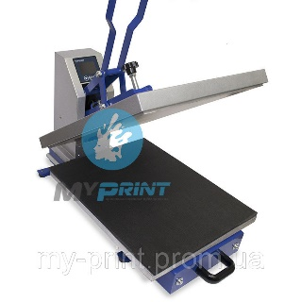
1 | МФУ Epson L3070 з WI-FI (C11CF47405). Максимальное разрешение печати 5760х1440 dpi, технология печати - струйная, Wi-Fi, количество цветов - 4, минимальный размер капли (pl) - 3, с оригинальным СНПЧ | шт | 1.00 | 8000.00 | 8000.00 | 8000.00 |  | https://hotline.ua/computer-printery-kopiry-mfu/epson-l3070-c11cf47405/ | фото товару
2 | Термопресс для футболок с выдвижной плитой HP450D 40X50 см | шт | 1.00 | 18000.00 | 18000.00 | 18000.00 |  | https://prom.ua/p517463625-termopress-dlya-futbolok.html
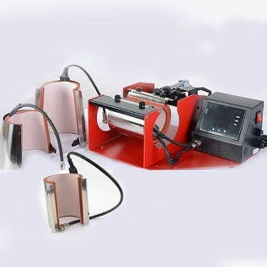
3 | Термопресс для кружек STANDART+ (LMP-10C) с 4-мя насадками | шт | 1.00 | 5200.00 | 5200.00 | 5200.00 |  | https://prom.ua/p908041590-termopress-dlya-kruzhek.html
4 | Ламинатор+резак 2 в 1 lamiMARK companion 230 (20253) | шт | 1.00 | 1482.00 | 1482.00 | 1482.00 |  | https://www.officetime.com.ua/11179-laminator-lamimark-companion-230.htm
5 | Биндер Agent B-12 dbl ,брошурирование ручное, формат А4 | шт | 1.00 | 1040.00 | 1040.00 | 1040.00 |  | https://rozetka.com.ua/agent_b_12/p273029/ | фото товару
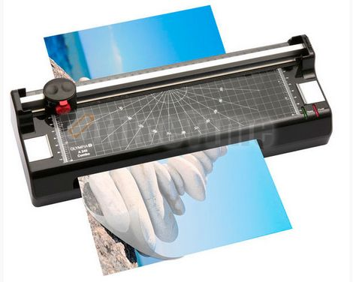
6 | Проектор BENQ MS527 (9H.JFA77.13E)Технология DLP, розмір 4*3 | шт | 1.00 | 9200.00 | 9200.00 | 9200.00 |  | https://www.moyo.ua/ua/proektor_benq_ms527_9h_jfa77_13e/364545.html
7 | Ноутбук Lenovo V330-15IKB (81AX00J0RA) з передвстановленою Windows 10 Pro | шт | 8.00 | 15100.00 | 120800.00 | 120800.00 |  | https://www.foxtrot.com.ua/ru/shop/noutbuki_lenovo_s145-15ast-81n30073ra.html#bi26
8 | Экран для проектора настенный 180*180 Redleaf SGM-1103 | шт | 1.00 | 1277.00 | 1277.00 | 1277.00 |  | https://pro-ekran.com/jekrany/ekran-dlya-proyektora-nastennyy-180kh180-redleaf-sgm-1103 | фото товару
9 | Wi-fi роутер | шт | 1.00 | 1100.00 | 1100.00 | 1100.00
10 | УСИЛИТЕЛЬ YOUNASI Y-5120U, 120ВТ, USB, FM, BLUETOOTH (115892) | шт | 1.00 | 6780.00 | 6780.00 | 6780.00
11 | Колонка трансляционная Dibeisi Q3551 30W | шт | 4.00 | 990.00 | 3960.00 | 3960.00

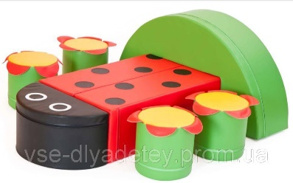
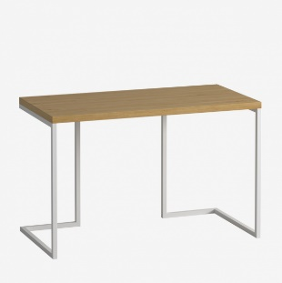
 | Total for section 1 / Разом по розділу 1 |  |  |  | 176839.00 | 176839.00
Section 2. Equipment and/or services TYPE #2 to be procured by DOBRE / Розділ 2. Обладнання та/або послуги ДРУГОГО ТИПУ, які закуповує Програма DOBRE |  |  |  |  |  |  |  |  | 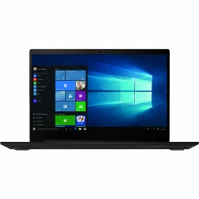
1 | Набір дитячих меблів "Божа корівка" | шт | 1.00 | 11500.00 | 11500.00 | 11500.00 |  | https://prom.ua/p959430018-nabor-mebeli-bozhya.html | фото товару
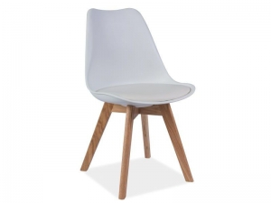
2 | кресло- груша Оксворд 130*90 | шт | 8.00 | 995.00 | 7960.00 | 7960.00 |  | http://www.brwland.com.ua/product/kris-stul-signal/
3 | KRIS DAB стул SIGNAL | шт | 8.00 | 1656.00 | 13248.00 | 13248.00 |  | http://www.brwland.com.ua/product/kris-stul-signal/
4 | Рабочий стол Коворкинг, серий | шт | 11.00 | 3890.00 | 42790.00 | 42790.00 |  | https://drommel.com.ua/tables/rabochiy-stol-kovorking
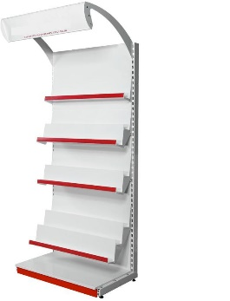
5 | Стелаж для книг приставний 1900*1200 мм | шт | 4.00 | 4537.00 | 18148.00 | 18148.00 |  | https://prom.ua/p492663999-stelazh-dlya-knig.html
6 | Розкладне туристичне крісло для відпочинку, Польша. Колір білий. Труби: сталь з порошковим покриттям, покриття: поліпропілен. | шт | 30.00 | 650.00 | 19500.00 | 19500.00 |  | https://prom.ua/p874921991-rozkladne-turistichne-krislo.html |  | 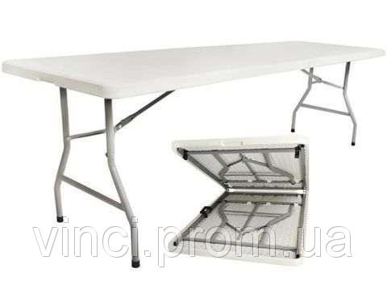
7 | Туристичний розкладний стіл 180 см Польша. Колір - світло сірий. Рамка - сталь, порошкове покриття. Зовнішні розміри - 180x75x71. Розміри після складання - 91,5x75,5x8cm | шт | 5.00 | 1400.00 | 7000.00 | 7000.00 |  | https://prom.ua/p674952002-rozkladnij-sadovij-stil.html
8 | Флипчарт ЭкоМобилчарт 70x100 см | шт | 1.00 | 4198.00 | 4198.00 | 4198.00 |  | https://whiteboards.kiev.ua/products/flipchart-ekomobilchart-70x100-sm
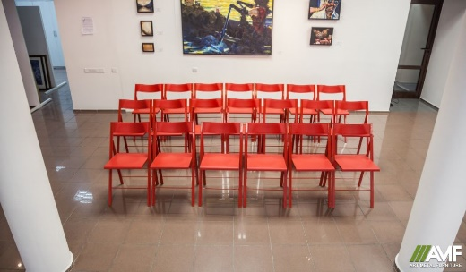
9 | Портативній конференц набор ,стулья 20 шт. ,+ тележка для стульев | шт | 1.00 | 17000.00 | 17000.00 | 17000.00 |  | https://amf.com.ua/portativnyjj_konferencnabor_ibica/c586/
10 | Стойка ресепшн с подсветкой (МДФ глянец) | шт | 1.00 | 14800.00 | 14800.00 | 14800.00
11 | Стелаж | шт | 2.00 | 1500.00 | 3000.00 | 3000.00 |  | https://prom.ua/p1017244313-stellazh-shs.html
 | Total for section 2 / Разом по розділу 2 |  |  |  | 159144.00 | 159144.00
Section 3. ATC Constirbution / Роздiл 3. Внесок від ОТГ
 | Внесок Станіславської сільської ради
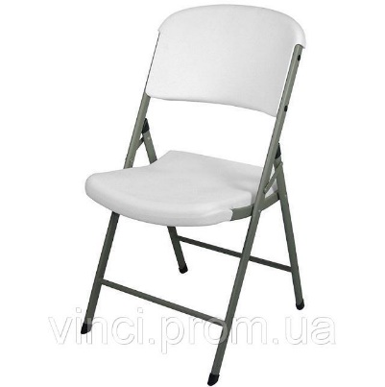
1 | Ремонт приміщення | шт | 1.00 | 150000.00 | 150000.00 | ‒ | 150000.00 |  | фото товару
2 | Меловая пленка черная Le Vanille ECO ширина, 1,2 метра | м | 20.00 | 210.00 | 4200.00 | ‒ | 4200.00 | https://www.farba.shop/store/product/melovaia-plenka-chernaia-le-vanille-eco-1-2-metra/ | фото товару
3 | Програмне забезпечення Corel Draw | шт | 0.00 | 21329 | 0.00 | ‒ | 0.00 | лінк на товар | фото товару
4 | Програмне забезпечення Adobe PhotoShop | шт | 0.00 | 12000.00 | 0.00 | ‒ | 0.00 | лінк на товар | фото товару
5 | Послуги з графічного дизайну (буклета-карти) | шт | 0.00 | 4000.00 | 0.00 | ‒ | 0.00
6 | Реєстрація бренду (логотипу) громади в Укрпатенту (клас 16, клас 21, клас 24, клас 25, клас 28) http://nice.uipv.org/class/headers | шт | 1.00 | 6500.00 | 6500.00 | ‒ | 6500.00
7 | Витратні матеріали (Чашка біла Европа, 350 мл, матеріал кераміка) | шт | 500.00 | 23.90 | 11950.00 | ‒ | 11950.00
8 | Витратні матеріали (Еко-сумка (шопер), 100% бавовна, розмір 38*42 см, висота ручок 48 см., виробник Україна) | шт | 500.00 | 49.00 | 24500.00 | ‒ | 24500.00 | лінк на товар | фото товару
9 |  |  |  |  | 0.00 |  | 0.00
10 |  |  |  |  | 0.00 |  | 0.00
11 |  |  |  |  | 0.00 |  | 0.00
 | Total for section 3 / Разом по розділу 3 |  |  |  | 197150.00 |  | 197150.00
The total cost of works, materials and equipment, UAH / Всього вартість робіт, матеріалів та обладнання, грн. |  |  |  |  | 533133.00 | 335983.00 | 197150.00
The total cost of works, materials and equipment in percentage terms , % / Всього вартість робіт, матеріалів та обладнання в процентному вираженні, % |  |  |  |  | 100% | 63.02% | 36.98% |  | http://www.prom.ua
УВАГА: ПРОГРАМА DOBRE МОЖЕ НАДАВАТИ ГРАНТ МАКСИМУМ ДО ДВОХ ТИПІВ ТОВАРІВ/ПОСЛУГ В МЕЖАХ ОДНІЄЇ ЗАЯВКИ ВІД ОТГ ДЛЯ ПРИКЛАДУ: ТИП 1 - КОМПЮТЕРНЕ ОБЛАДНАННЯ; ТИП 2 - БУДІВЕЛЬНІ МАТЕРІАЛИ |  |  |  |  |  |  |  |  | http://www.hotline.ua;
УВАГА: БУДЬ ЛАСКА, ПЕРЕВІРЯЙТЕ АКТУАЛЬНІСТЬ ЦІН НА ДОСТУПНИХ РЕСУРСАХ ОНЛАЙН, ДЛЯ ПРИКЛАДУ: www.prom.ua; www.hotline.ua; www.27.ua ТА ІНШІ. |  |  |  |  |  |  |  |  | http://www.27.ua

 | Погодження заявки | Ім’я, посада / Full Name, Title |  | Підпис / Singature |  | Дата
 | Відповідальна особа від ОТГ | Симоньянц Світлана, директор КЗ КДК "Лідер"
 | Голова ОТГ | Желуденко Володимир
 | Відповідальна особа від програми DOBRE | Наталья Сафронова
 | Технічний спеціаліст програми DOBRE | Віталій Юрків, спеціаліст з місцевого економічного розвитку
 | Заступник керівника програми DOBRE | Юлія Єсмуханова

 | Ціни вказані станом на 03.10.2019 грн. Курс доллара - 24.8 грн

